Einführung
Auswahlhilfe für Heizungssyssteme
 | 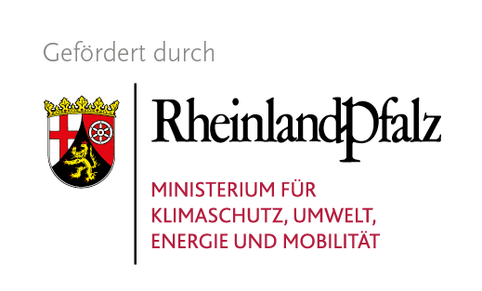 | 
Energieagentur Rheinland-Pfalz und ihre Netzwerkpartner unterstützen Kommunen, Bürger und Unternehmen in den Flutgebieten - Wie bekomme ich es für den Winter wieder warm? - Welche Schritte sind vor Beginn der Heizperiode am dringendsten? - Sofort eine neue Heizung oder was funktioniert auch übergangsweise? - Wenn jetzt investieren, welche ist auch langfristig die beste und sicherste Lösung? - Sind vielleicht vernetzte Ansätze auf Gemeindeebene möglich und realistisch? - Welche Förderprogramme gibt es, wer hilft bei der Antragstellung? - Wer berät zu den Voraussetzungen, wer plant die Anlage? - Wer kann die richtige Lösung zeitnah umsetzten? Diese und andere Fragen beschäftigen viele Bürger und Verantwortliche in den von Hochwasser betroffenen Ortschaften. Nach den immensen Verwüstungen an Infrastruktur und Gebäuden stehen viele Menschen in der gezeichneten Eifelregionen vor großen Herausforderungen. Schnelle Hilfe und pragmatische Lösungen werden überall dringend gebraucht. Eine der zentralen Fragen, mit denen Betroffene auf ihre Kommunalvertreter zukommen, ist: „Wie kommen wir trotz zerstörter Heizungsanlage durch die Wintermonate?“ Um die Bürgermeister*innen in den Hochwassergebieten konkret zu unterstützen, hat die Energieagentur Rheinland-Pfalz Vertreter von Handwerkskammern, Innungen, kommunalen Spitzenverbänden und der Landesregierung an einen Tisch gebracht. Als Ergebnis der gemeinsamen Besprechungen und Beratungen hat sie ein erstes Informationsangebot erstellt, das unter https://www.energieagentur.rlp.de/service-info/wiederaufbau-flutgebiete aufzurufen ist und das kontinuierlich ausgebaut und aktualisiert wird. Dieses Tool gibt Ihnen eine schelle und unkomplizierte Ersteinschätzung. welches Heizsystem für Sie in Frage kommt. Voraussetzungen für die Reparatur bzw. den Einbau von Heizungssystemen: - Aufstellraum muss trocken sein - Die Gebäudehülle sollte in Takt sein - Ermittlung des Heizbedarfs Unterstützung bei Privathaushalten bieten die Verbrau

